Blad1
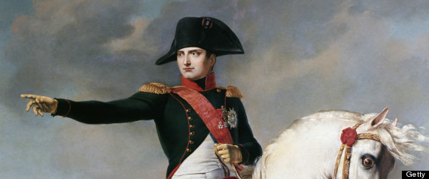

2014-2015
Webquest Napoleon

Datum | 2015-05-20
Docent: | Timothy Verhaeghe, Lawrence Cortebeeck, Arne De Decker,
 | Kenneth Mourisse en Joris de Vos
Naam leerling:
 |  |  |  |  |  |  | Score
Criteria |  |  |  | Weging | ZG | G | V | Z | O
Creativiteit |  |  |  | 2
Lengte opdracht |  |  |  | 3
Tekststructuur |  |  |  | 4
Algemene inzet |  |  |  | 3
Spelling |  |  |  | 2
Historisch correct |  |  |  | 5
Gebruik gemaakt van webquest |  |  |  | 4
Respectering inleverdatum |  |  |  | 2
Totaal aantal punten |  |  |  | 25 |  |  |  |  | Eindcijfer | 0 | op | 25
 |  |  |  |  |  |  |  |  | Eindcijfer | 0 | op | 20

 | ZG | 1 | zeer goed
 | G | 0.75 | goed
 | V | 0.5 | voldoende
 | Z | 0.25 | zwak
 | O | 0 | onvoldoende

